Накладная-№3
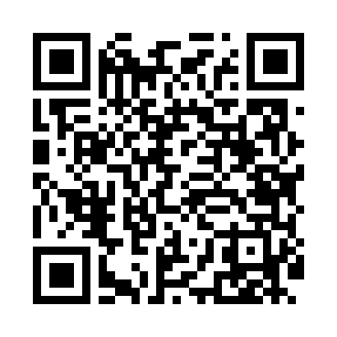
Номер товарно-транспортной накладной: |  |  | Торговый представитель: Amriyev Muhammad
Поставщик: Toshkent falcon fly 2 |  |  | Телефон торгового представителя: +998972880505
Дата отгрузки: 30.11.2025 |  |  | Контрагент: """" Klient
Дата консигнации: |  |  | Адрес:
Доставщик: |  |  | Телефон:
Телефон доставщика:
Время заказа: 30.11.2025 12:06:55
№ | Штрих-код | Название товаров (работ,услуг) | Количество | Количество в кейсе | Цена | Сумма
 |  |  | 4 |  |  | 58.1
1 | 2010744308148 | Металический Бак 30cm 20L (4,2 mm) DB-6-29 | 3 | 3 шт. | 12.30 | 36.90
2 | 2010880489213 | Металический Бак 45cm 40L (4,2 mm) DB-6-35 | 1 | 1 шт. | 21.20 | 21.20
Итого: 58.1$|->UZS: 726,250.00

